Inici
Annex 4 Estudi Técnic, Palafolls 2026 Jardineria
 |  |  | 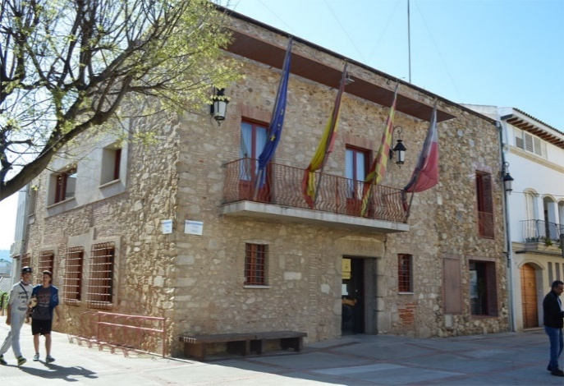

1 | Reg | 2 | Gespa - Prats | 3 | Caves – Escardes | 4 | Sega - Desbrossament | Instruccions Annex 6
5 | Poda | 6 | Reposicions | 7 | Sorrals | 8 | Fitosanitaris
9 | Abonats | 10 | Neteja

 |  | Resumen

